Home
Date:
الصفحة الرئيسية
30/03/25
06:43
Time:

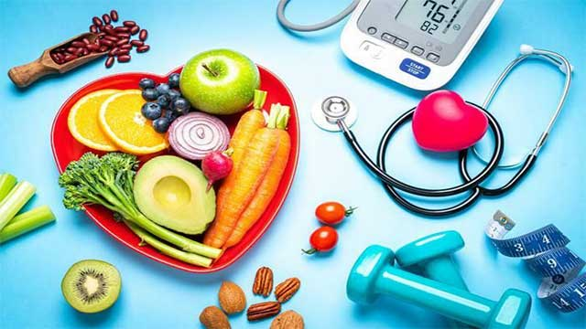

توزيع الحصص الغذائية

حساب السعرات الحرارية

حساب مؤشر كتلة الجسم

البدائل الغذائية

توزيع الحصص1
حساب مؤشر كتلة الجسم
حساب مؤشر كتلة الجسم
توزيع الحصص الغذائية
30/03/25
Date:
الصفحة الرئيسية
06:43
Time:

 |  |  |  |  |  |  |  |  |  |  | 2025-03-30 06:43:08
 |  |  |  |  |  |  |  |  |  |  | 2025-03-30

السعرات الحرارية
 |  |  |  |  |  |  |  |  |  |  | 25
 |  |  |  | 1400

 | كربوهيدرات جم
 | 175
 | 70
 | 44
الكربوهيدرات
البروتينات
الدهون
كربوهيدرات
النسبة
 |  | 50% |  |  |  | 30% |  |  | 20%
بروتين

دهون
كمية الجرامات
 |  | 175 |  |  |  | 105 |  |  | 31.111111111

القسم | المواد الغذائية |  | عدد الحصص |  | كربوهيدرات جم |  | بروتين جم | دهون جم |  | السعرات الحرارية
مجموعة الكربوهيدرات | النشويات |  | 5 |  | 75 |  | 15 |  |  | 400
الفواكه | الفواكه |  | 2 |  | 30 |  |  |  |  | 120
مجموعة الحليب | حليب خالي الدسم |  | 2 |  | 30 |  | 16 | 4 |  | 200
 | حليب قليل الدسم |  | 0 |  | 0 |  | 0 | 0 |  | 0
 | حليب كامل الدسم |  | 0 |  | 0 |  | 0 | 0 |  | 0
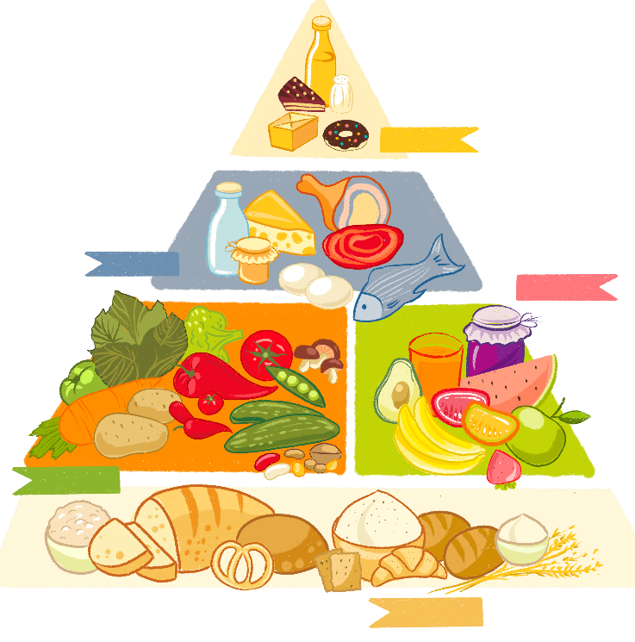
البقوليات | البقوليات |  | 2 |  | 30 |  | 14 | 2 |  | 200
مجموعة الخضروات الغير نشوية | الخضروات |  | 2 |  | 10 |  | 4 |  |  | 50
مجموعة اللحوم وبدائلها | لحوم قليلة الدهون جدا |  | 0 |  |  |  | 0 | 0 |  | 0
 | لحوم متوسطة الدهون |  | 2 |  |  |  | 14 | 10 |  | 150
 | لحوم عالية الدهون |  | 1 |  |  |  | 7 | 8 |  | 100
مجموعة الدهون | الدهون |  | 4 |  |  |  |  | 20 |  | 180
 | المجموع النهائي |  | 20 |  | 175 |  | 70 | 44 |  | 1400
 |  |  |  |  |  |  |  |  |  | 2000

البدائل الغذائية
البدائل الغذائية
30/03/25
Date:
الصفحة الرئيسية
06:43
Time:

بحث
القائمة الحرة |  | عدس

كمية الحصة
المجموعة الغذائية
الوجبة الغذائية
 | الاطعمة المركبة |  | عدس | نصف كوب

السعرات الحرارية
Date:
حساب السعرات الحرارية
30/03/25
الصفحة الرئيسية
06:43
Time:

الوزن كجم
الجنس
انثى

العمر
40

الطول
180

الوزن
80

النشاط
نشاط عالي تمارين (7-6) أيام بالاسبوع

السعرات الحرارية
2697.90

BMI1
حساب مؤشر كتلة الجسم
Date:
30/03/25
الصفحة الرئيسية
06:43
Time:

 | 12.5 | 164
 | 12.5 | 1
 | 12.5 | 35
 | 12.5
 | 50
وزن زائد
الوزن كجم
 |  | 44

18.08

الطول بالسنتمتر
 |  | 156

BMI
المؤشر BMI | حالة الجسم
أقل من 18.5 | نحافة | 18.08
من 18.5_24.9 | وزن طبيعي
من 25_29.9 | وزن زائد
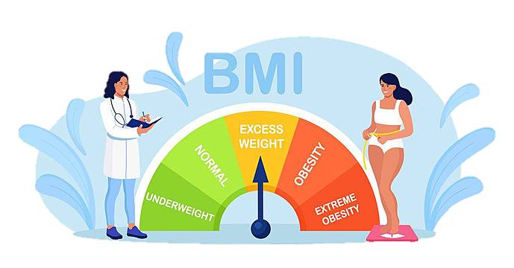
اكبر من 30 | سمنة

بدائل الكربوهيدرات
Date:
30/03/25
الصفحة الرئيسية
بدائل الكربوهيدرات
 |  | الوجبة الغذائية | الصف | حجم الحصة
 |  | كعكة الأرز | 50 | قطعتين

Time:
06:43
البدائل الغذائية

الوجبة الغذائية | حجم الحصة
بسكويت شاي | 3 حبات
خبز عربي | ربع رغيف
خبز البرقر | نصف رغيف
فشار | 3 اكواب
ذرة | نصف كوب
بطاطس | حبة صغيرة
توست أبيض او بر | شريحة واحدة
خبز التاكو | قطعتين
صامولي | حبة
حبوب الافطار (شوفان أو كورن فلكس | نصف كوب
حبوب افطار جرانولا | ربع كوب
شعير (بعد الطبخ) | ثلث كوب
الشوفان(بعد الطبخ) | ربع كوب
البرغل(بعد الطبخ) | نصف كوب
الكسكس(بعد الطبخ) | ثلث كوب
الدخن(بعد الطبخ) | ثلث كوب
المكرونة طحين ابيض أو اسمر | ثلث كوب
الكينوا(بعد الطبخ) | ثلث كوب
ذرة مشوية | نصف كوز(عرنوس)
البازلاء الخضراء | نصف كوب
البطاطس المسلوقة | نصف كوب (نصف حبة بطاطس متوسطة الحجم)
اليقطين المهروس أو المعلب | 3\4 كوب
البطاطا الحلوة | نصف كوب
غرانولا | لوح واحد (3\4 اونصة)
معكرونة | كوب
رز ابيض | حصة
خبز الشباتي الهندي | 1 ونصف
خبز النان الهندي | حبة ونصف
خبز التورتيلا | قطعة واحدة
فطيرة انجليزية (المافن) | نصف فطيرة
الفريك المطبوخ | نصف كوب
حبوب الإفطار المنتفخة | كوب ونصف
القمح(بعد الطبخ) | نصف كوب
الأرز ابيض او اسمر | ثلث كوب
الذرة | نصف كوب
ذرة مشوية | نصف عرنوس
البطاطس الحلوة | نصف كوب
كعكة الأرز | قطعتين

بدائل الفاكهة
بدائل الفاكهة
Date:
30/03/25
الصفحة الرئيسية
 |  | الوجبة الغذائية | الصف | حجم الحصة
 |  | مانجا | 35 | نص حبة صغيرة

Time:
06:43
البدائل الغذائية

الوجبة الغذائية | حجم الحصة
تفاح طازج | حبة صغيرة واحدة
تفاح مجفف | 4 شرائح
تفاح مهروس | نصف كوب
مشمش طازج | 4 حبات صغيرة
مشمش مجفف | 8 انصاف
مشمش معلب | نصف كوب
موز | حبة صغيرة او 4 ونصف
توت | كوب واحد
توت بري | ثلاث ارباع كوب
كرز طازج | 12 حبة او 3 ونصف
كرز معلب | نصف كوب
تمر | 3 حبات
فواكه مجففة | معلقتين طعام
تين طازج | 2حبة متوسطة
تين مجفف | 3 حبات صغيرة
فواكه مشكلة | نص كوب
جريب فروت | نصف حبة(5 ونصف )
عنب | 17 حبة صغيرة(3 ونصف)
جوافة | 2 حبة صغيرة (2 ونصف)
كيوي | نصف كوب
برتقال | حبة متوسطة الحجم
بابايا | نصف حبة
مانجا | نص حبة صغيرة
خوخ طازج | حبة متوسطة الحجم
خوخ مجفف | نصف كوب
اناناس طازج | ثلاث ارباع كوب
اناناس معلب | نصف كوب
رمان | نصف كوب
فروالة | كوب وربع
بطيخ | كوب وربع
كمثرى | نصف حبة كبيرة (4 ونصف)
برقوق طازج | 2 حبة صغيرة
برقوق مجفف | 3 حبات
برقوق معلب | نصف كوب
عصير تفاح | نصف كوب
عصير فروت | نصف كوب
عصير برتقال | نصف كوب
عصير اناناس | نصف كوب
عصير رمان | نصف كوب
عصير عنب | ثلث كوب
عصير برقوق | ثلث كوب
عصير كوكتيل | ثلث كوب
عصير كوكتيل | ثلث كوب

بدائل الخضار
بدائل الخضار
Date:
30/03/25
الصفحة الرئيسية
 |  | الوجبة الغذائية | الصف | حجم الحصة
 |  | الهليون | 16 | فطر

Time:
06:43
البدائل الغذائية

الوجبة الغذائية | حجم الحصة
خيار | بصل ابيض
طماطم | بصل اخضر
خرشوف | كرات
الهليون | فطر
الفصوليا الخضراء | فلفل (جميع انواعه)
شمندر | سبانخ
بروكلي | ملوخية
ملفوف | بامية
باذنجان | خس
زهرة | كوسا
جزر | براعم فول الصويا
لفت | كرفس

بدائل الحليب
بدائل الحليب
Date:
30/03/25
الصفحة الرئيسية
 |  | الوجبة الغذائية | الصف | حجم الحصة
 |  | زبادي خالي الدسم | 20 | ثلاث ارباع الكوب

Time:
06:43
البدائل الغذائية

الوجبة الغذائية | حجم الحصة
حليب خالي الدسم | كوب واحد
حليب كامل الدسم | كوب واحد
حليب قليل الدسم | كوب واحد
لبن خالي الدسم | كوب واحد
لبن كامل الدسم | كوب واحد
لبن قليل الدسم | كوب واحد
زبادي كامل الدسم | ثلاث ارباع الكوب
زبادي خالي الدسم | ثلاث ارباع الكوب
زبادي قليل الدسم | ثلاث ارباع الكوب
زبادي يوناني | ثلاث ارباع الكوب
حليب مبخر خالي الدسم | نصف كوب
حليب مبخر كامل الدسم | نصف كوب
حليب مبخر قليل الدسم | نصف كوب

بدائل اللحوم
بدائل اللحوم
Date:
30/03/25
الصفحة الرئيسية
 |  | الوجبة الغذائية | الصف | حجم الحصة
 |  | تونة | 23 | 30 جرام

Time:
06:43
البدائل الغذائية

الوجبة الغذائية | حجم الحصة
لحم بقر | 30 جرام
لحم عجل | 30 جرام
لحم غنم | 30 جرام
لحم بقري مقدد | ١٥ جرام
أجبان | ٣٠ جرام
جبن قريش | ربع كوب ٢ أونصة)
بيض | بيضة واحدة
بياض البيض | بياض بيضتين
أسماك طازجة أو مثلجة | ٣٠ جرام 1 أونصة)
سالمون طازج او معلب | ٣0 جرام 1 أونصة)
تونة | 30 جرام
سردين معلب | قطعتين سردين صغير
دجاج ديك رومي | ٣٠ جرام 1 أونصة)
كلية | ٣٠ جرام 1 أونصة)
كبد | ٣٠ جرام 1 أونصة)
قلب | ٣٠ جرام 1 أونصة)
نقانق | قطعة واحدة

الاطعمة المركبة
Date:
30/03/25
الصفحة الرئيسية
الاطعمة المركبة
 |  | الوجبة الغذائية | الصف | حجم الحصة
 |  | حلويات | #N/A | #N/A

Time:
06:43
البدائل الغذائية

الوجبة الغذائية | حجم الحصة
بسكويت شاي | 3 حبات

الوجبات السريعة
الوجبات السريعة
Date:
30/03/25
الصفحة الرئيسية
 |  | الوجبة الغذائية | الصف | حجم الحصة
 |  | هامبرجر | 13 | 1 جم

Time:
06:43
البدائل الغذائية

الوجبة الغذائية | حجم الحصة
هامبرجر | 1 جم

بدائل الدهون
بدائل الدهون
Date:
30/03/25
الصفحة الرئيسية
 |  | الوجبة الغذائية | الصف | حجم الحصة
 |  | جبن سائل | 47 | ملعقة طعام

Time:
06:43
البدائل الغذائية

الوجبة الغذائية | حجم الحصة
حليب اللوز | كوب واحد
أفوكادو متوسطة الحجم | ملعقتين طعام
زبدة اللوز | واحد ونصف ملعقة صغيرة
زبدة الكاجو | واحد ونصف ملعقة صغيرة
زبدة الفول السوداني | واحد ونصف ملعقة صغيرة
اللوز | ٦ حبات
الجوز البرازيلي | حبتين
الكاجو | ٦ حبات
البندق | ه حبات
مكاديميا | 3 حبات
الفول السوداني | ١٠ حبات
الجوز الأمريكي | 4 أنصاف
الفستق | ١٦ حبة
الزيت الكانولا | ملعقة صغيرة واحدة
زيت الزيتون | 8 حبات
الزيتون | 8 حبات
سمن | ملعقة صغيرة واحدة
المايونيز | ملعقة صغيرة واحدة
الصنوبر | ملعقة طعام
عين الجمل الإنجليزي | 4 أنصاف
زيت الذرة القطن | ملعقة صغيرة واحدة
زيت بذور الكتان | ملعقة صغيرة واحدة
زيت فول الصويا | ملعقة صغيرة واحدة
زيت دوار الشمس | ملعقة صغيرة واحدة
بذور الكتان | واحد ونصف ملعقة طعام
بذور اليقطين، السمسم، | ملعقة طعام
بذورالسمسم | ملعقة طعام
بذور دوار الشمس | ملعقة طعام
الطحينية | ملعقتين صغيرة
زبدة | ملعقة صغيرة واحدة
جوز الهند مبشور | ملعقتين طعام
حليب جوز الهند | كوب واحد
قشطة ثقيلة | ملعقة طعام
كريمة خفق | ملعقتين طعام
جبن سائل | ملعقة طعام
زيت جوز الهند | ملعقة صغيرة واحدة
زيت النخيل | ملعقة صغيرة واحدة
كريمة حامضة قليلة الدسم | 3 ملاعق طعام
كريمة حامضة | ملعقتين طعام

الوجبات الخفيفة
Date:
30/03/25
الصفحة الرئيسية
الوجبات الخفيفة
 |  | الوجبة الغذائية | الصف | حجم الحصة
 |  | مكرونة | #N/A | #N/A

Time:
06:43
البدائل الغذائية

الوجبة الغذائية | حجم الحصة
بسكويت شاي | 3 حبات

القائمة الحرة
القائمة الحرة
Date:
30/03/25
الصفحة الرئيسية
 |  | الوجبة الغذائية | الصف | حجم الحصة
 |  | عدس | 14 | نصف كوب

Time:
06:43
البدائل الغذائية

الوجبة الغذائية | حجم الحصة
فول (معلب او مطبوخ) | ثلث كوب
عدس | نصف كوب
حمص | نصف كوب
فاصوليا | نصف كوب
المربى | معلقة طعام واحدة
العسل | معلقة طعام واحدة
سكر | معلقة طعام واحدة
شيرة البانكيك | معلقة طعام واحدة

